Arkusz1
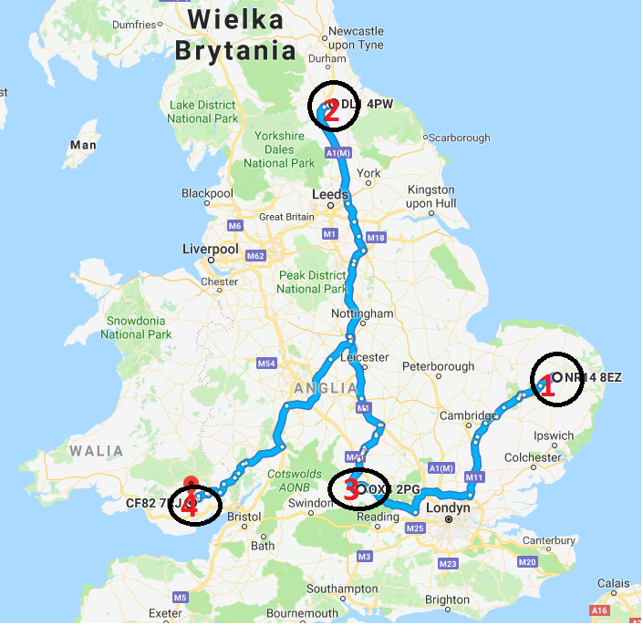
 | MILKRUN
 | DZIEŃ DOSTAWY | PN | WT | ŚR | CZW
 | NR KLIENTA | 1 | 2 | 3 | 4
 | RODZAJ AUTA | AUTO DO 1,5 TONY
 | CENA EURO NETTO

 | MILKRUN
 | DZIEŃ DOSTAWY | PN | WT | ŚR | CZW
 | NR KLIENTA | 1 | 2 | 3 | 4
 | RODZAJ AUTA | AUTO DO 3,5 TONY
 | CENA EURO NETTO

 | MILKRUN
 | DZIEŃ DOSTAWY | PN | WT | ŚR | CZW
 | NR KLIENTA | 1 | 2 | 3 | 4
 | RODZAJ AUTA | AUTO DO 6 TON
 | CENA EURO NETTO

 | MILKRUN
 | DZIEŃ DOSTAWY | PN | WT | ŚR | CZW
 | NR KLIENTA | 1 | 2 | 3 | 4
 | RODZAJ AUTA | AUTO DO 24 TON - NACZEPA
 | CENA EURO NETTO

 | MILKRUN
 | DZIEŃ DOSTAWY | PN | WT | ŚR | CZW
 | NR KLIENTA | 1 | 2 | 3 | 4
 | RODZAJ AUTA | AUTO DO 24 TON - NACZEPA Z PODWÓJNĄ PODŁOGĄ
 | CENA EURO NETTO

 | MILKRUN
 | DZIEŃ DOSTAWY | PN | WT | ŚR | CZW
 | NR KLIENTA | 1 | 2 | 3 | 4
 | RODZAJ AUTA | SOLÓWKA + PRZYCZEPA (37 EURO PALLETS)
 | CENA EURO NETTO
KLIENT NR 3 - DOSTAWA TYLKO W ŚRODY GODZ. 12:00
 | MILKRUN
 | DZIEŃ DOSTAWY | PN | WT | ŚR | CZW
 | NR KLIENTA | 1 | 2 | 3 | 4
 | RODZAJ AUTA | SOLÓWKA + PRZYCZEPA Z PODWÓJNĄ PODŁOGĄ (
 | CENA EURO NETTO

